outlook邮箱设置
1.安装office
\\10.13.0.250\software\develop.office\Office-2013
2.按照下面的设置进行配置

 | 点击文件
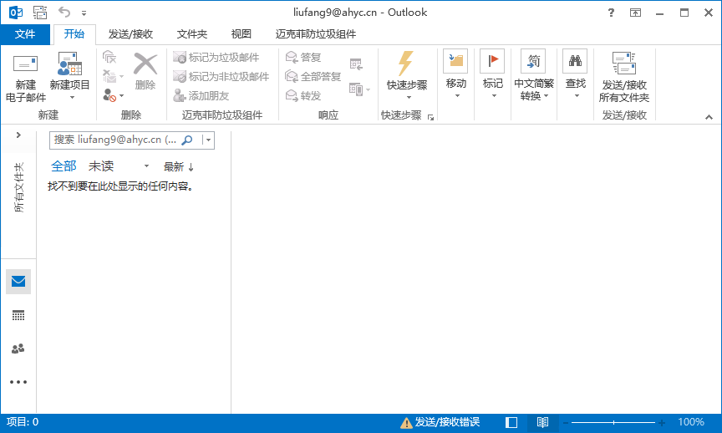

 | 点击添加账户
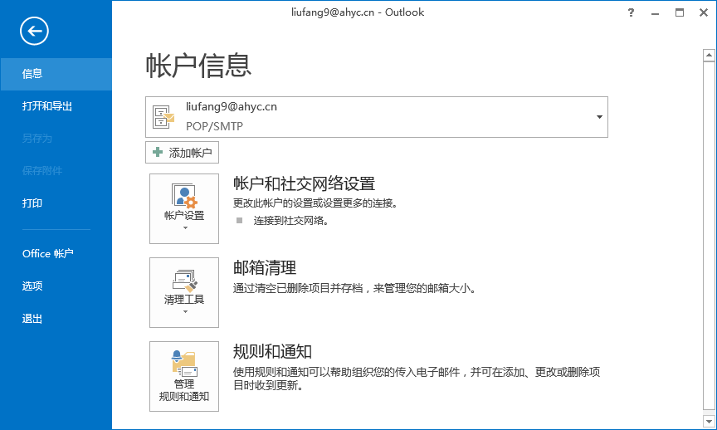

 | 选择手动设置，点击下一步
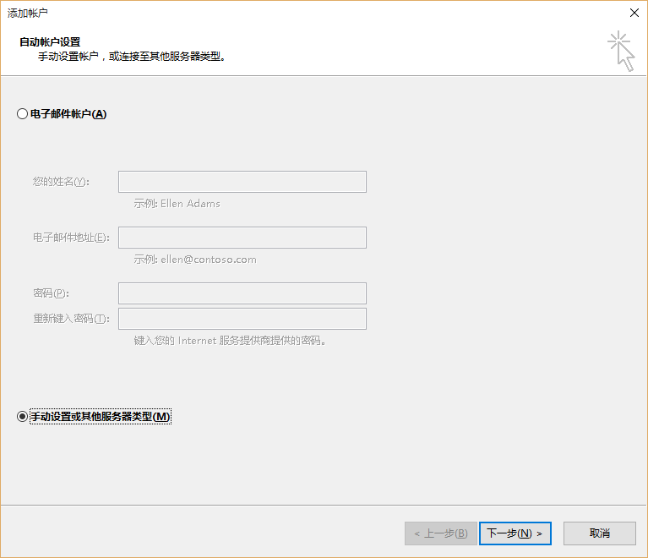

 | 选择pop或IMAP，点击下一步
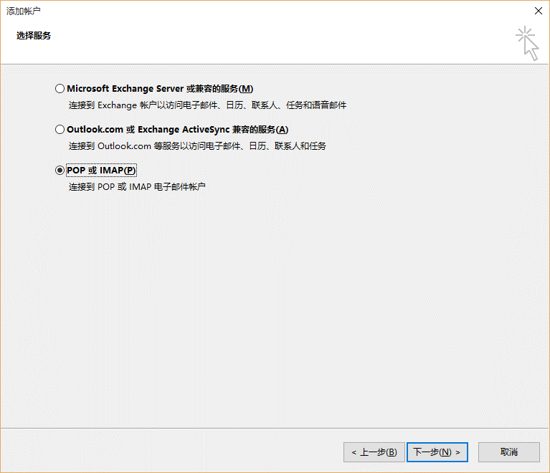

 | 录入基本信息；点击其他设置，参照右图进行设定后执行下一步来完成设置。
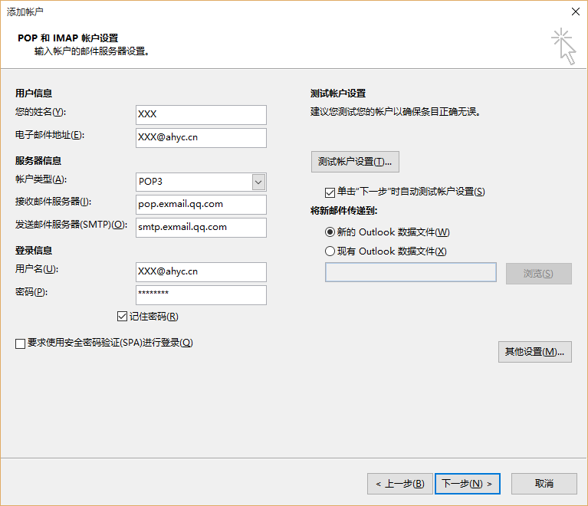
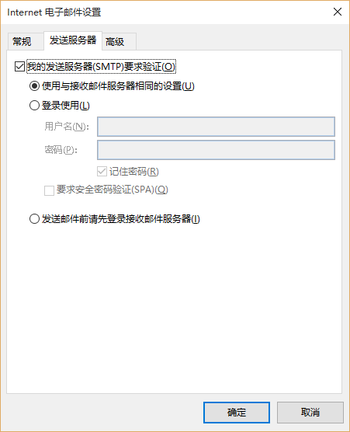
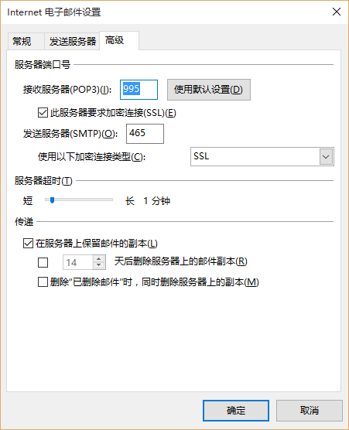

 | 基本信息
 | 邮件账号： | svn://10.13.0.250/eai/Document/规范整理/01.管理全般/01.要员管理/01.基本情报/研发3部人员基本情报.xlsx 的情报一览
 |  | 如情报一览上没有企业邮箱地址的请自行申请。
 | 密码： | Ahyc1234
 | pop服务器： |  | pop.exmail.qq.com
 | SMTP服务器： |  | smtp.exmail.qq.com

Foxmail邮箱设置
1.安装Foxmail。
软件地址： | \\10.13.0.250\software\mail\fm727chb26_build_setup.1447123418.exe
2.安装后，按下图配置
使用手动设置进行配置，配置好后点击创建即可。
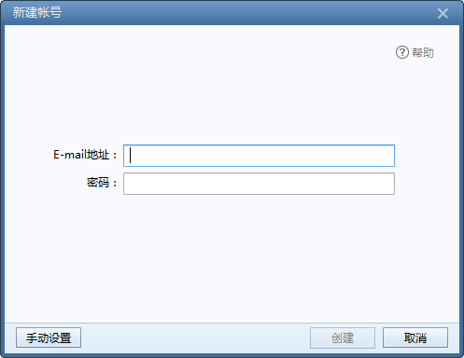

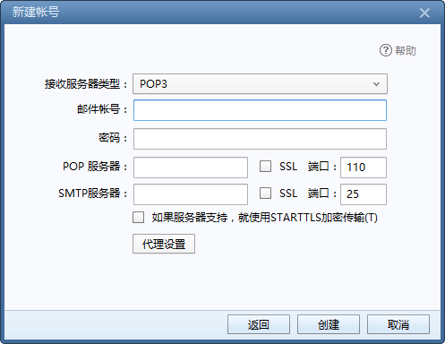

邮件账号： | svn://10.13.0.250/eai/Document/规范整理/01.管理全般/01.要员管理/01.基本情报/研发3部人员基本情报.xlsx 的情报一览
 | 如情报一览上没有企业邮箱地址的请自行申请。
密码： | Ahyc1234
pop服务器： | pop.exmail.qq.com | 使用SSL 端口号995
SMTP服务器： | smtp.exmail.qq.com | 使用SSL 端口号465

3.参考
可登陆：http://exmail.qq.com 对密码修改或了解其它关于邮箱信息。
企业邮箱的申请：在OA上发邮件给赵燕霞，把个人的姓名、性别、部门、岗位信息提供给她进行申请。

